BALANCE GENERAL AGOSTO 2018


MINISTERIO DE HACIENDA
REPUBLICA DOMINICANA
DIRECCION GENERAL DEL CATASTRO NACIONAL

BALANCE GENERAL
AL 31 DE OCTUBRE DEL AÑO 2018
(VALORES EN RD$)

ACTIVOS

ACTIVOS CORRIENTES
APROPICIACION NO PROGRAMADA | 379,318,906.85
TOTAL DE ACTIVOS CORRIENTES | 379,318,906.85

ACTIVOS NO CORRIENTES
BIENES DE USO(ACTIVOS NO FINANCIEROS) | 379,318,906.85
BIENES INTANGIBLES
TOTAL DE ACTIVOS NO CORRIENTES | 379,318,906.85

TOTAL DE ACTIVOS

PRESUPUESTO APROBADO | 518,251,577.00
EJECUCIÓN | (138,932,670.15)
TOTAL PATRIMONIO NETO | 379,318,906.85

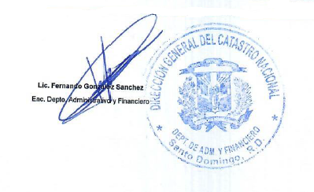

Nota: Los Estados Financieros estan preparados con la Ejecucion Etapa Devengado
Siendo el total de patrimonio neto RD$368,397,926.98
Presupuesto vigente menos preventivo es igual a presupuesto disponible.

